Sheet1
start date | 2015-01-01 | end date | 2020-10-08 |  |  | /m/09m51w0

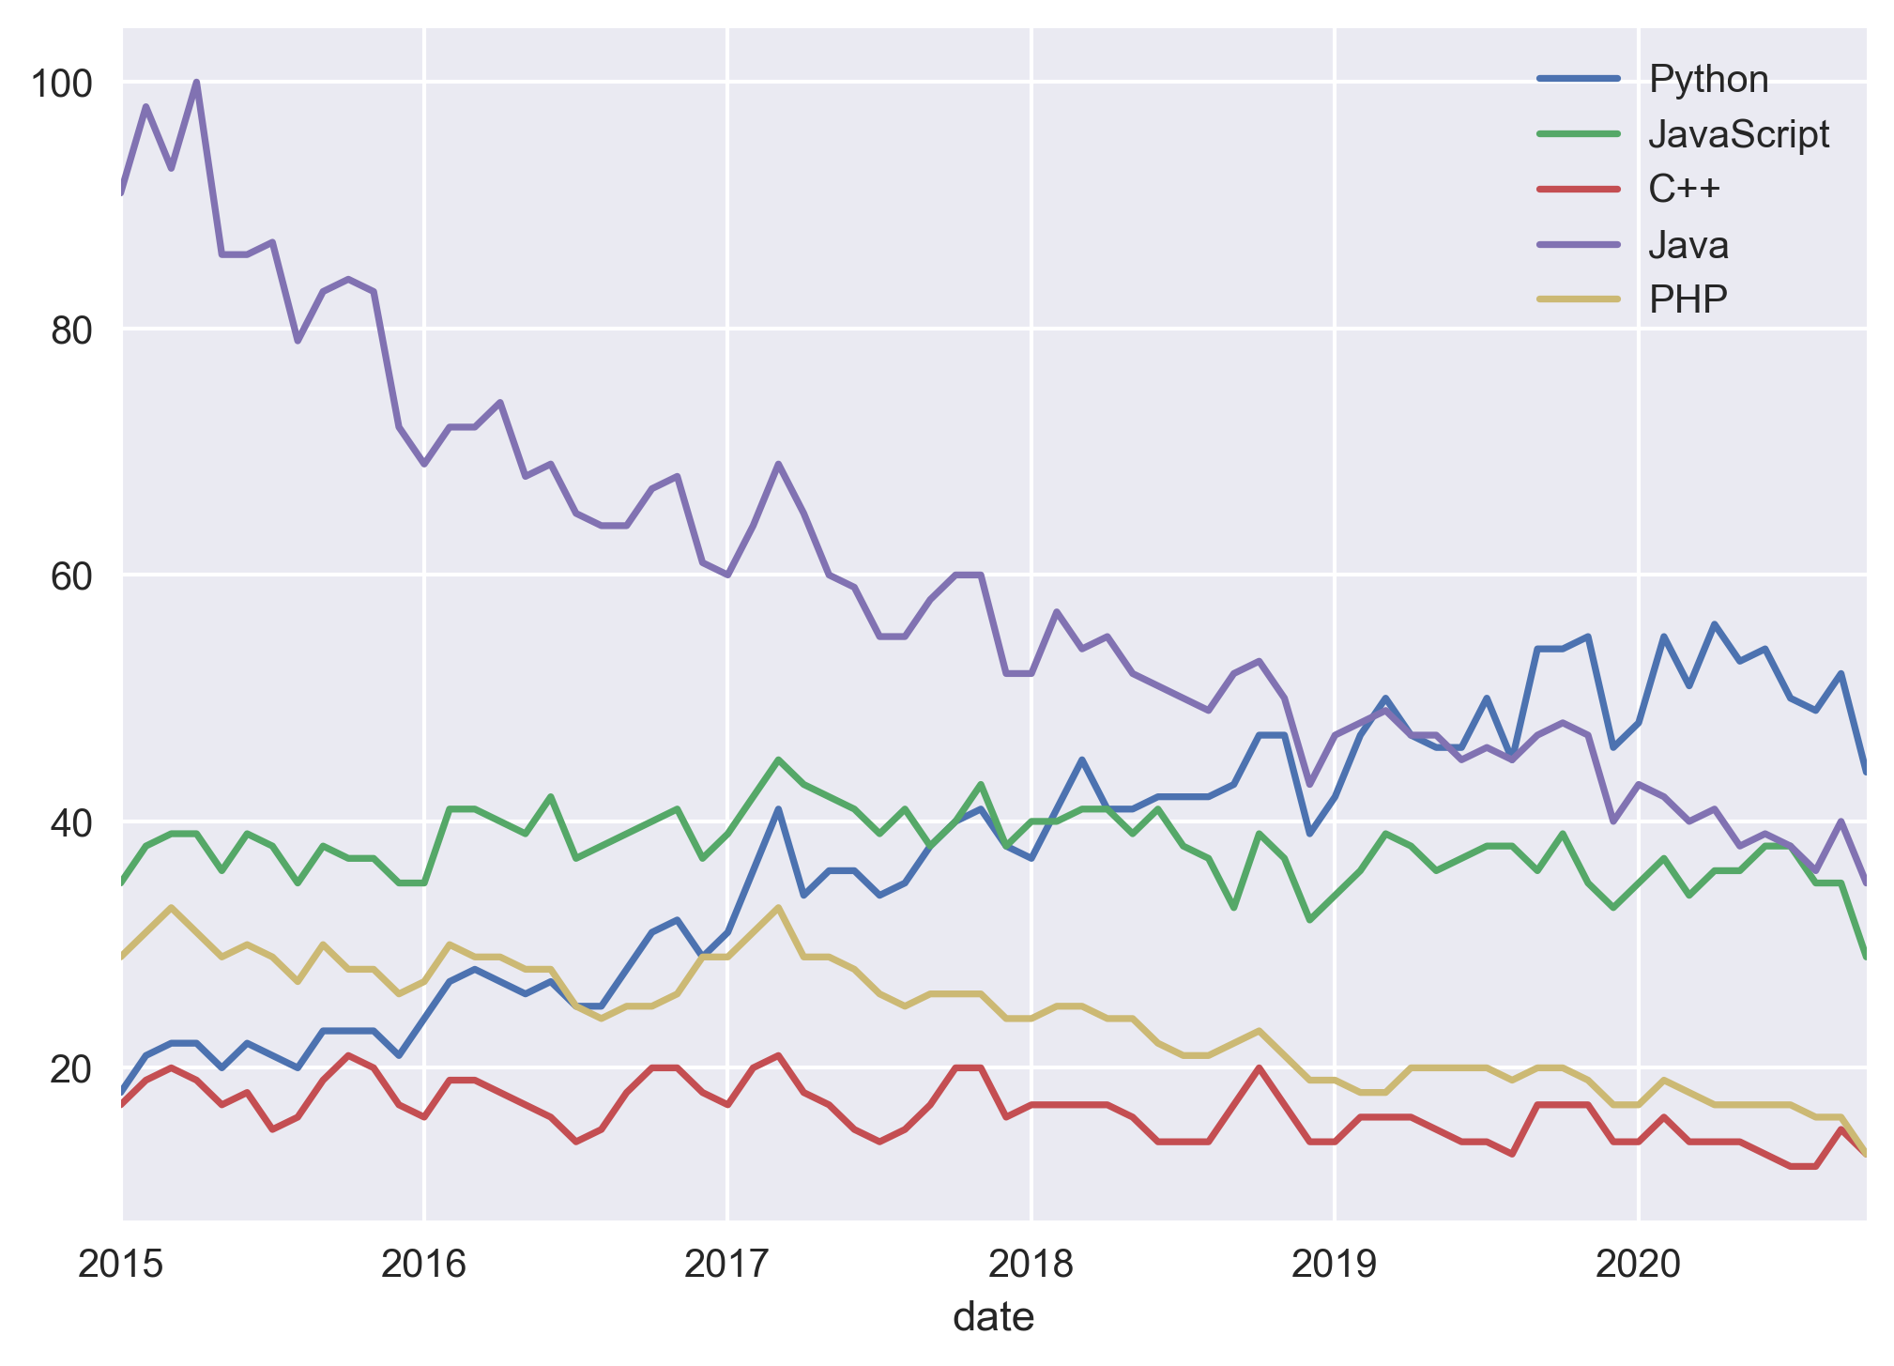
mid | /m/05z1_ | /m/02p97 | /m/0jgqg | /m/07sbkfb | /m/060kv |  | <Plot: History>
date | Python | JavaScript | C++ | Java | PHP
2015-01-01 | 18 | 35 | 17 | 91 | 29
2015-02-01 | 21 | 38 | 19 | 98 | 31
2015-03-01 | 22 | 39 | 20 | 93 | 33
2015-04-01 | 22 | 39 | 19 | 100 | 31
2015-05-01 | 20 | 36 | 17 | 86 | 29
2015-06-01 | 22 | 39 | 18 | 86 | 30
2015-07-01 | 21 | 38 | 15 | 87 | 29
2015-08-01 | 20 | 35 | 16 | 79 | 27
2015-09-01 | 23 | 38 | 19 | 83 | 30
2015-10-01 | 23 | 37 | 21 | 84 | 28
2015-11-01 | 23 | 37 | 20 | 83 | 28
2015-12-01 | 21 | 35 | 17 | 72 | 26
2016-01-01 | 24 | 35 | 16 | 69 | 27
2016-02-01 | 27 | 41 | 19 | 72 | 30
2016-03-01 | 28 | 41 | 19 | 72 | 29
2016-04-01 | 27 | 40 | 18 | 74 | 29
2016-05-01 | 26 | 39 | 17 | 68 | 28
2016-06-01 | 27 | 42 | 16 | 69 | 28
2016-07-01 | 25 | 37 | 14 | 65 | 25
2016-08-01 | 25 | 38 | 15 | 64 | 24
2016-09-01 | 28 | 39 | 18 | 64 | 25
2016-10-01 | 31 | 40 | 20 | 67 | 25
2016-11-01 | 32 | 41 | 20 | 68 | 26
2016-12-01 | 29 | 37 | 18 | 61 | 29
2017-01-01 | 31 | 39 | 17 | 60 | 29
2017-02-01 | 36 | 42 | 20 | 64 | 31
2017-03-01 | 41 | 45 | 21 | 69 | 33
2017-04-01 | 34 | 43 | 18 | 65 | 29
2017-05-01 | 36 | 42 | 17 | 60 | 29
2017-06-01 | 36 | 41 | 15 | 59 | 28
2017-07-01 | 34 | 39 | 14 | 55 | 26
2017-08-01 | 35 | 41 | 15 | 55 | 25
2017-09-01 | 38 | 38 | 17 | 58 | 26
2017-10-01 | 40 | 40 | 20 | 60 | 26
2017-11-01 | 41 | 43 | 20 | 60 | 26
2017-12-01 | 38 | 38 | 16 | 52 | 24
2018-01-01 | 37 | 40 | 17 | 52 | 24
2018-02-01 | 41 | 40 | 17 | 57 | 25
2018-03-01 | 45 | 41 | 17 | 54 | 25
2018-04-01 | 41 | 41 | 17 | 55 | 24
2018-05-01 | 41 | 39 | 16 | 52 | 24
2018-06-01 | 42 | 41 | 14 | 51 | 22
2018-07-01 | 42 | 38 | 14 | 50 | 21
2018-08-01 | 42 | 37 | 14 | 49 | 21
2018-09-01 | 43 | 33 | 17 | 52 | 22
2018-10-01 | 47 | 39 | 20 | 53 | 23
2018-11-01 | 47 | 37 | 17 | 50 | 21
2018-12-01 | 39 | 32 | 14 | 43 | 19
2019-01-01 | 42 | 34 | 14 | 47 | 19
2019-02-01 | 47 | 36 | 16 | 48 | 18
2019-03-01 | 50 | 39 | 16 | 49 | 18
2019-04-01 | 47 | 38 | 16 | 47 | 20
2019-05-01 | 46 | 36 | 15 | 47 | 20
2019-06-01 | 46 | 37 | 14 | 45 | 20
2019-07-01 | 50 | 38 | 14 | 46 | 20
2019-08-01 | 45 | 38 | 13 | 45 | 19
2019-09-01 | 54 | 36 | 17 | 47 | 20
2019-10-01 | 54 | 39 | 17 | 48 | 20
2019-11-01 | 55 | 35 | 17 | 47 | 19
2019-12-01 | 46 | 33 | 14 | 40 | 17
2020-01-01 | 48 | 35 | 14 | 43 | 17
2020-02-01 | 55 | 37 | 16 | 42 | 19
2020-03-01 | 51 | 34 | 14 | 40 | 18
2020-04-01 | 56 | 36 | 14 | 41 | 17
2020-05-01 | 53 | 36 | 14 | 38 | 17
2020-06-01 | 54 | 38 | 13 | 39 | 17
2020-07-01 | 50 | 38 | 12 | 38 | 17
2020-08-01 | 49 | 35 | 12 | 36 | 16
2020-09-01 | 52 | 35 | 15 | 40 | 16
2020-10-01 | 44 | 29 | 13 | 35 | 13

